Карта общая
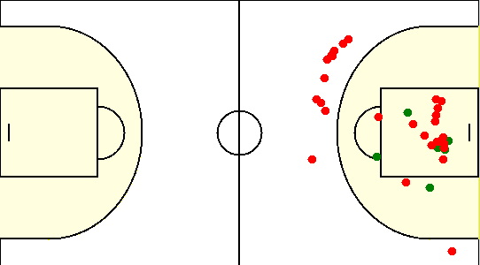
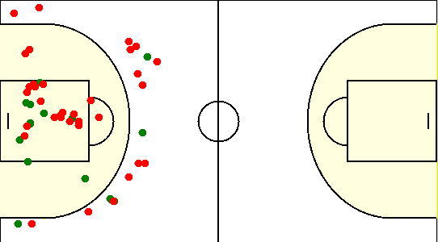
Карта бросков команды SIRIUS (I-II четверть) | Карта бросков команды SIRIUS (III-IV четверть)
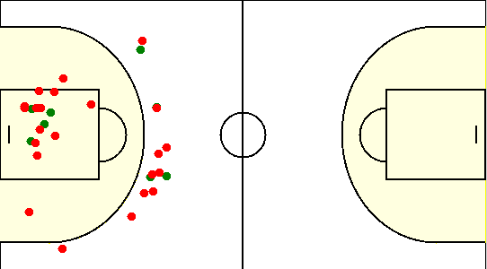
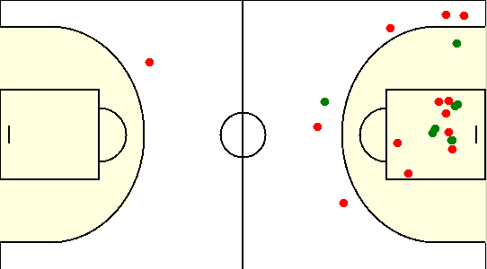

Карта бросков команды ОПЛАТИ (I-II четверть) | Карта бросков команды ОПЛАТИ (III-IV четверть)

Карта индивидуальная
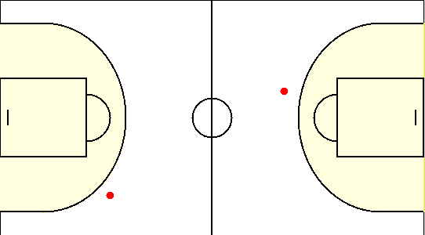
#1. Герасимович Сергей /SIRIUS/
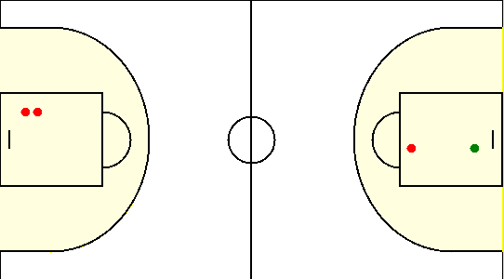

#10. Сикорский Егор /SIRIUS/
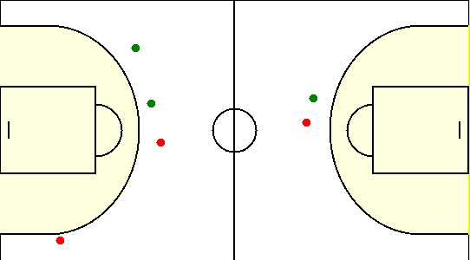

#15. Коваленко Олег /SIRIUS/
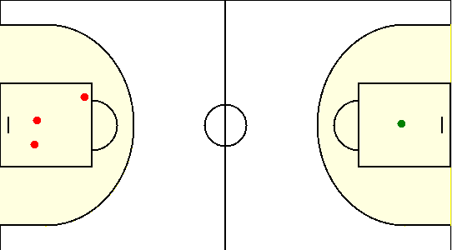

#19. Габрукович Павел /SIRIUS/
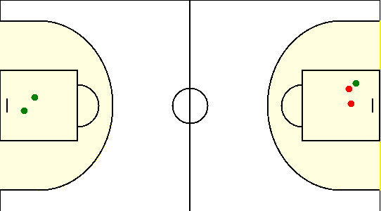

#20. Травкин Сергей /SIRIUS/
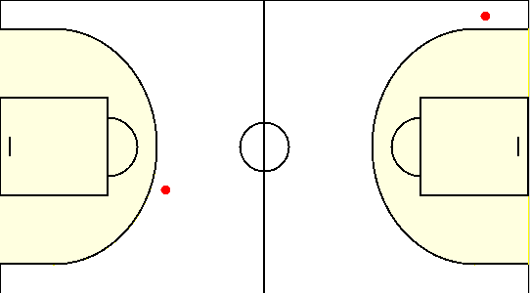

#6. Чайко Евгений /SIRIUS/
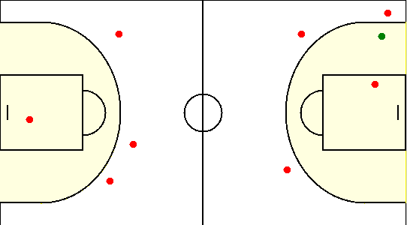

#77. Аксючиц Александр /SIRIUS/
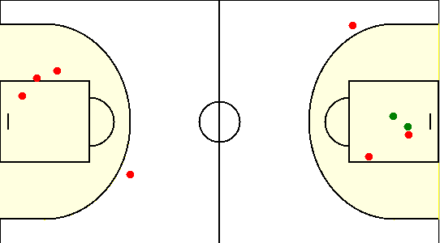

#8. Туровец Роман /SIRIUS/
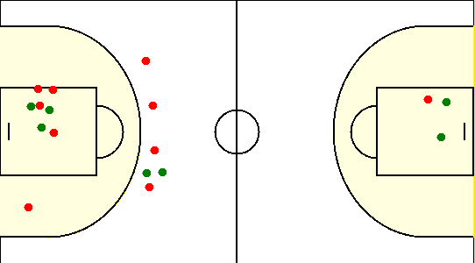

#1. Демянов Владислав /ОПЛАТИ/
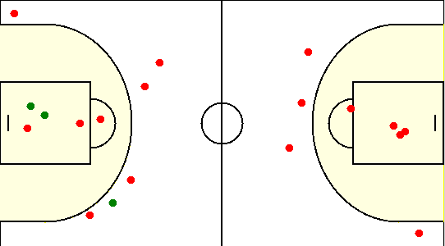

#18. Корецкий Данила /ОПЛАТИ/
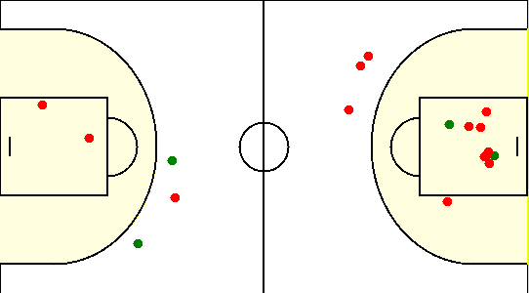

#24. Новогран Сергей /ОПЛАТИ/
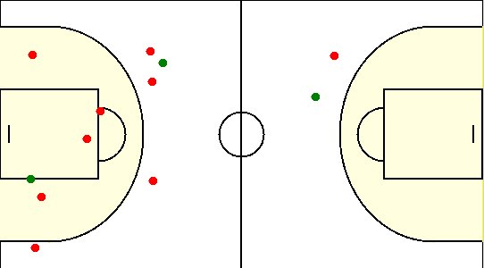

#30. Ашуза Майкл /ОПЛАТИ/
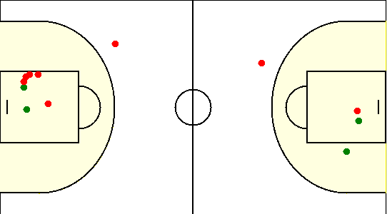

#41. Кулевцов Валентин /ОПЛАТИ/
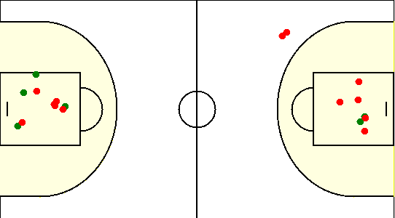

#69. Тонкович Артем /ОПЛАТИ/
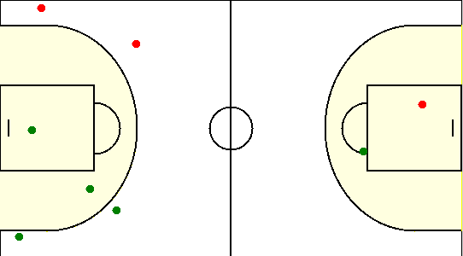

#8. Старотиторов Александр /ОПЛАТИ/
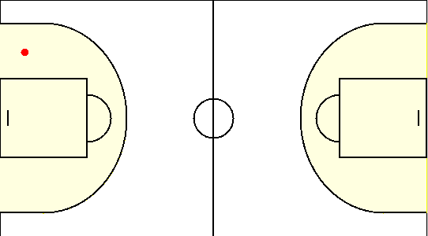

#9. Говейно Александр /ОПЛАТИ/

